trang quản lí nhân sự
1 | TRUY CẬP QUYỀN ADMIN THÌ SẼ HIỂN THỊ RA BUTTON 'QUẢN LÍ NHÂN SỰ'

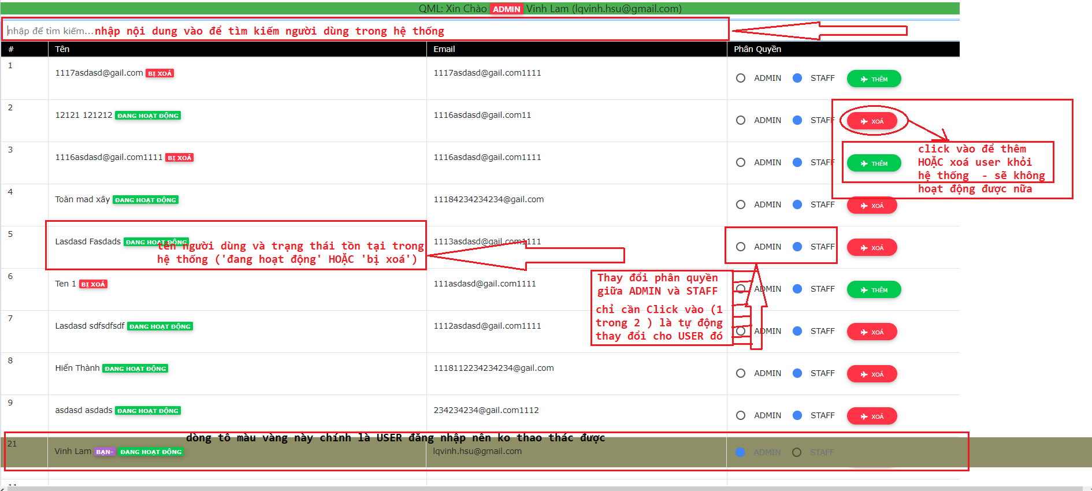
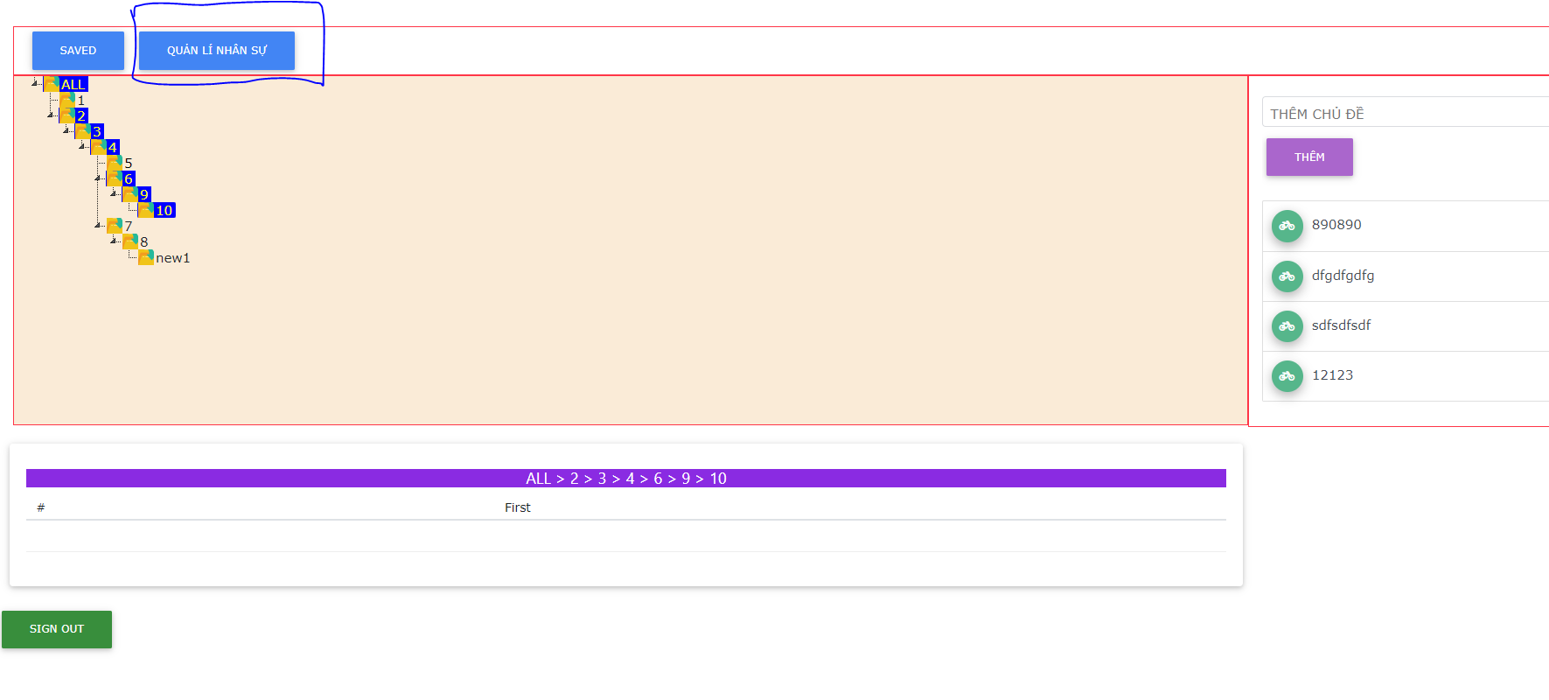

LÚC XOÁ THÌ CÓ THỂ THÊM VÀO LẠI
LÚC THÊM THÌ CÓ THỂ XOÁ USER RA
- XOÁ THÌ USER SẼ KHÔNG KO THẤY GÌ VÀ KHÔNG SỬ DỤNG WEB ĐƯỢC NỮA

TRANG QUẢN LÍ CHÍNH
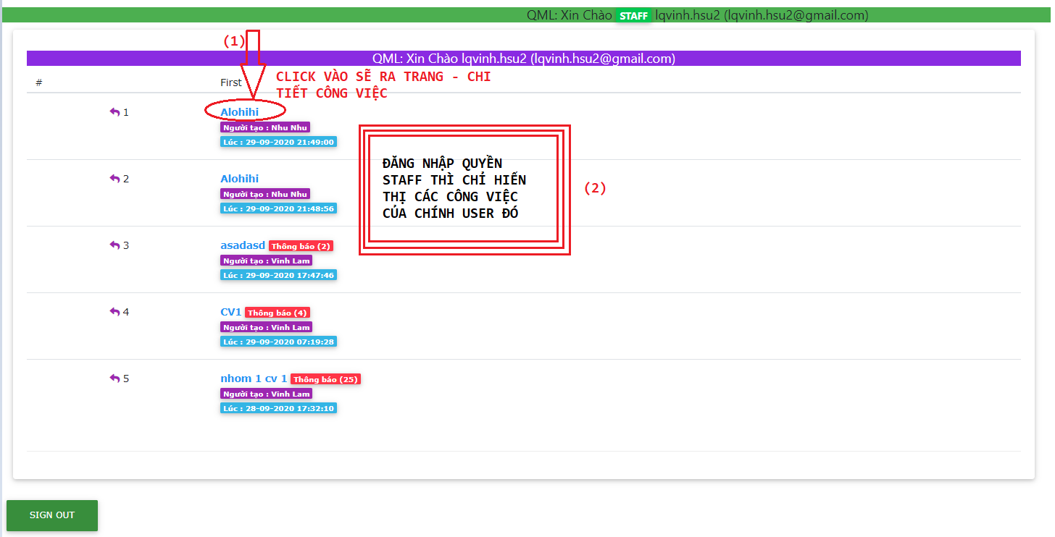
 | có 2 trường hợp

 |  | 1. ĐĂNG NHẬP QUYỀN ADMIN

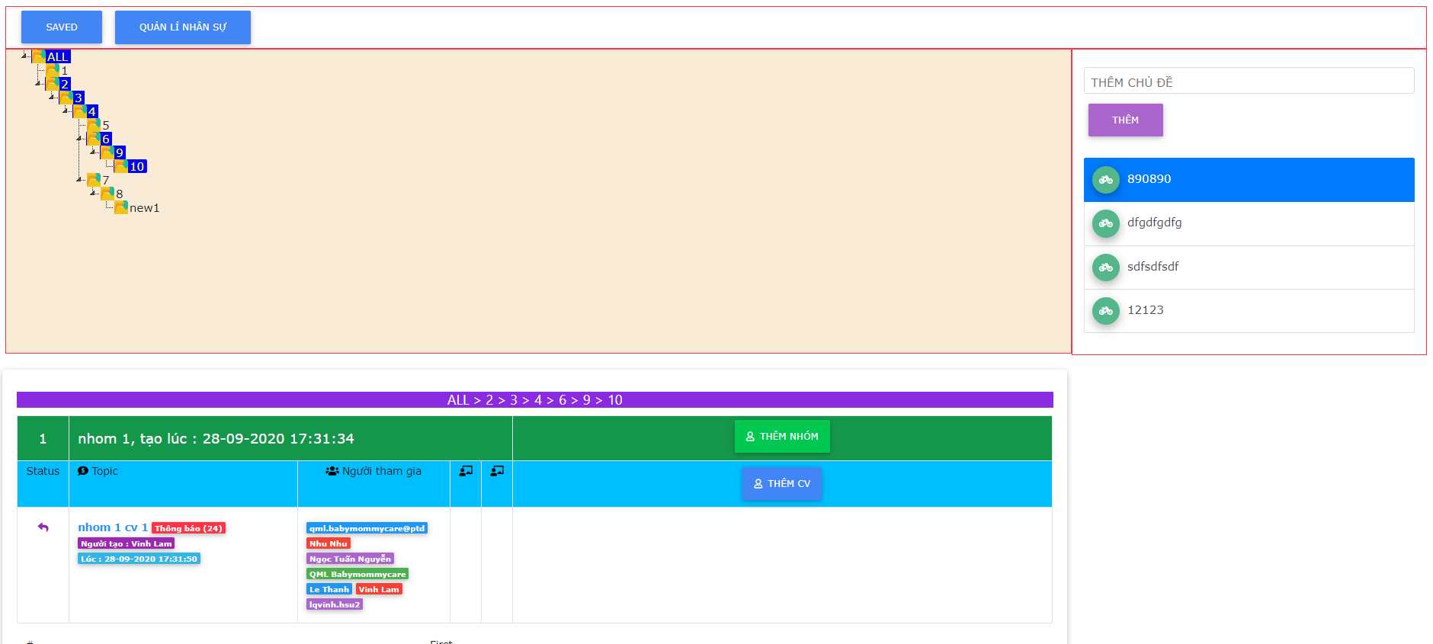
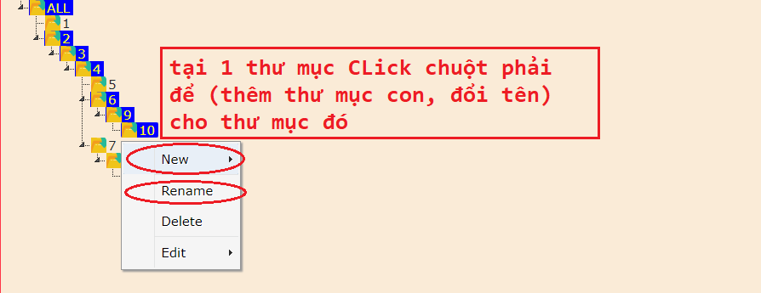

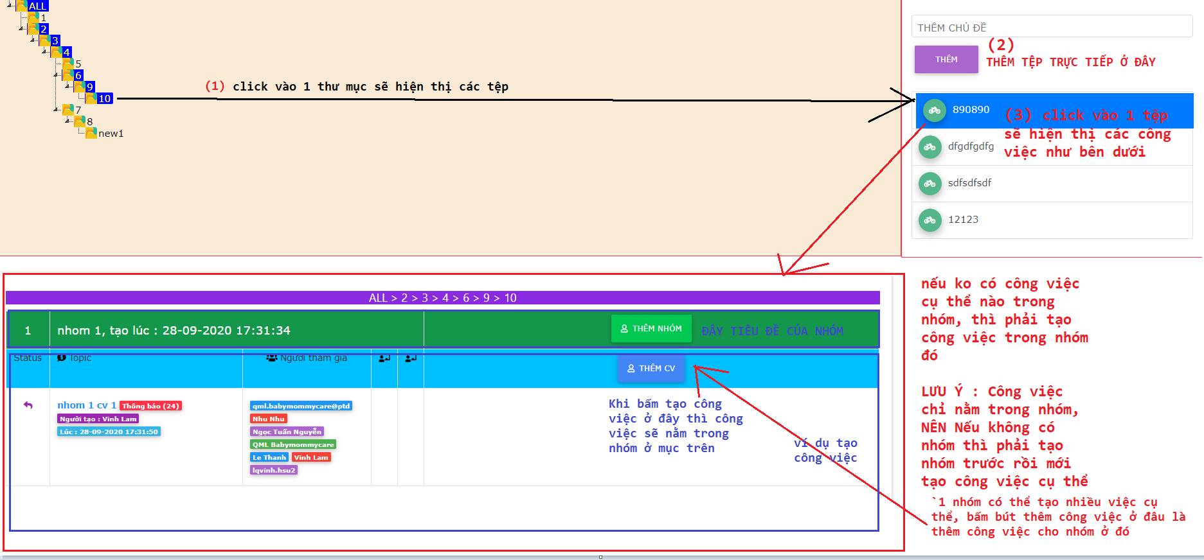

TẠO XONG 1 CÔNG VIỆC THÌ SẼ RA THẾ NÀY

2. ĐĂNG NHẬP QUYỀN STAFF THÌ CHỈ HIỂN THỊ RA CÁC CÔNG VIỆC CỤ THỂ ĐƯỢC ADMIN GIAO

Chi tiết công việc
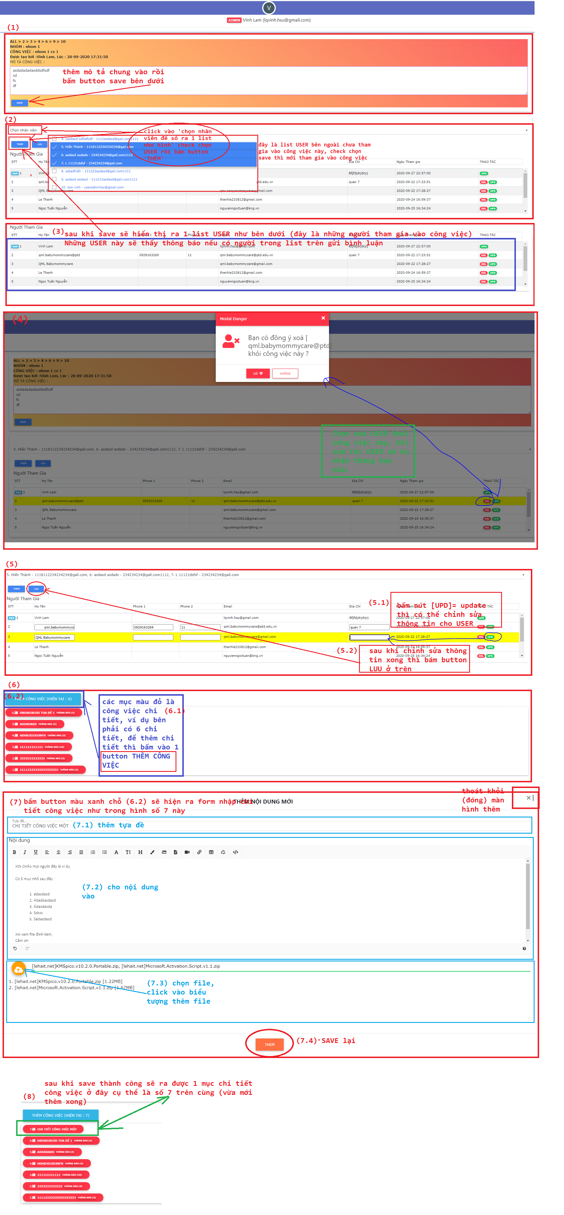

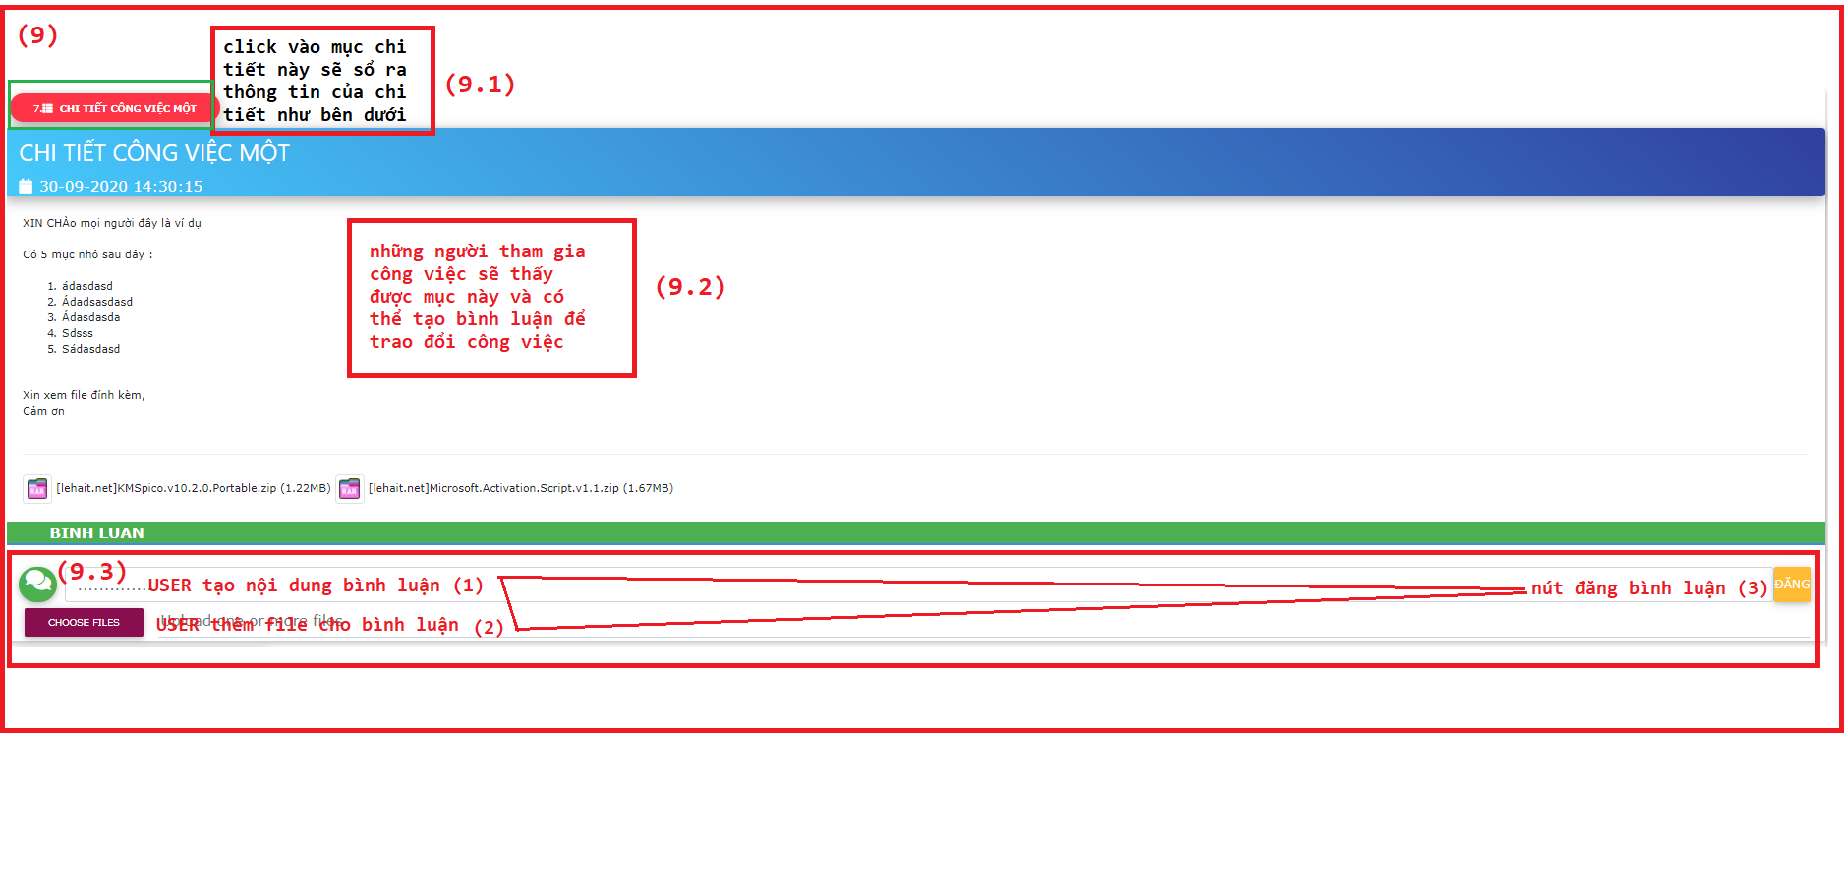

CẢM ƠN XIN HÃY TRÃI NGHIỆM

Phần list công việc of USER
